답변 생성 과정
상담 에이전트 답변 생성 과정
직원 질문이 답변이 되기까지의 과정입니다.

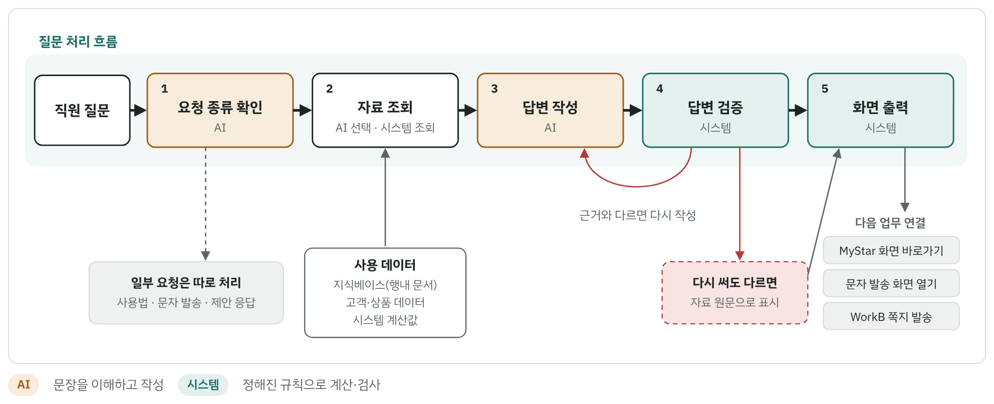

단계 | 처리 주체 | 하는 일
1. 요청 종류 확인 | AI | 자료를 조회해 답할 질문인지, 따로 처리할 요청(사용법 안내 · 문자 발송 화면 · 제안에 대한 응답)인지 확인합니다.
2. 자료 조회 | AI 선택 · 시스템 조회 | AI가 필요한 자료를 고르고 시스템이 조회합니다. 조회한 자료만 답변의 근거가 됩니다.
3. 답변 작성 | AI | AI가 조회한 자료만 보고 답변을 씁니다. 자료에 없는 숫자를 만들지 않고, 권유 표현과 수익 약속을 쓰지 않습니다.
4. 답변 검증 | 시스템 | 답변의 숫자·날짜·상품명이 조회한 자료에 있는지 확인합니다. 없으면 다시 쓰게 하고, 다시 써도 다르면 자료 원문을 보여줍니다.
5. 화면 출력 | 시스템 | 답변과 함께 출처 문서, 자료 성격(본부 공식 자료 등), 추천 질문을 보여줍니다. 필요하면 MyStar 화면 · 문자 발송 화면 · WorkB 쪽지로 연결합니다.

기준: 2026년 10월 7일 데이터.

